Sheet1
部門登録単体UIテスト 須崎千穂子
目次：テストケース一覧（クリックで該当のテストケースに遷移します）
①正常系を用いて一通り登録できる流れのチェック
②部署名の入力必須エラーが正しく出るかチェック
③部署名の文字数チェック（正常系の境界値：20文字）
④部署名の文字数チェック（異常系の境界値：21文字）
⑤部署名の重複チェック
⑥ホーム画面の部門一覧から新規登録に遷移

①正常系を用いて一通り登録できる流れのチェック
手順No | 手順 | 期待 | テスト結果
1 | 画面上部の部門一覧ボタンを押す | 部門一覧に遷移する | 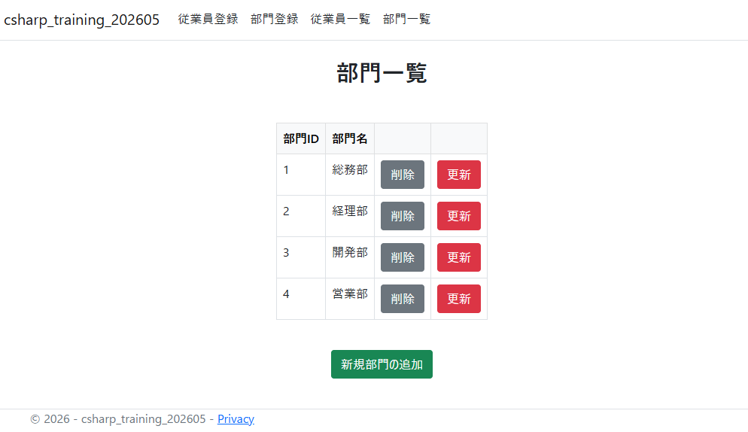
2 | 部門id 1 総務部の更新ボタンを押す | 更新入力画面に遷移する
3 | 情報システム部と名前を変更して完了ボタンを押す | 確認画面に遷移する。
4 | 更新ボタンを押す | 完了画面に遷移する。
5 | 部門一覧に戻る画面を押す | 部門一覧画面に遷移する | 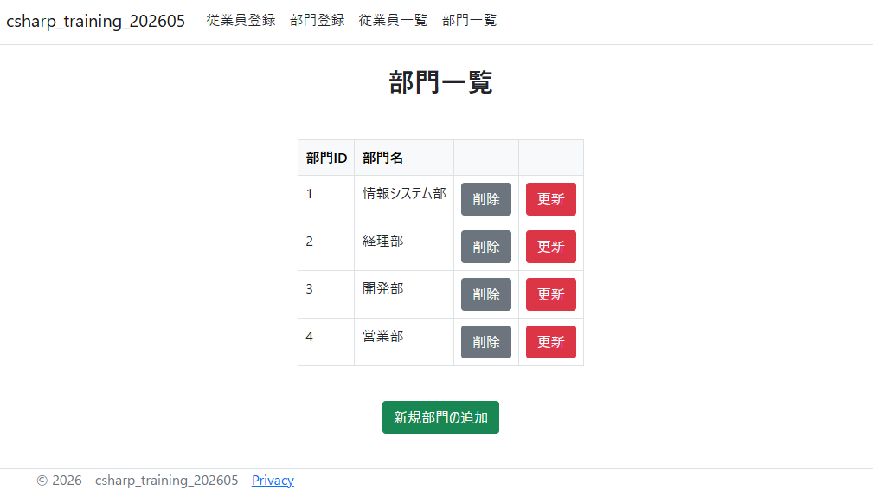
②部門名の入力必須エラーが正しく出るかチェック
1 | 部門id 1 総務部の更新ボタンを押す | 更新入力画面に遷移する
2 | 部署名を空白のまま完了ボタンを押す | 部署名：入力必須です。 とエラーが出る
③部署名の文字数チェック（正常系の境界値：20文字）
1 | 部門id 1 総務部の更新ボタンを押す | 更新入力画面に遷移する
2 | 部署名「あいうえおかきくけこさしすせそたちつてと」と入力して完了ボタンを押す | 確認画面に遷移する。
④部署名の文字数チェック（異常系の境界値：21文字）
1 | 部門id 1 総務部の更新ボタンを押す | 更新入力画面に遷移する
2 | 部署名「あいうえおかきくけこさしすせそたちつてとな」と入力して完了ボタンを押す | 部署名：20文字以内に入力してください。 とエラーが出る
⑤部署名の重複チェック
1 | 画面上部の部門登録ボタンを押す | 部門登録(入力)画面に遷移する
2 | 部署名「営業部」と入力して完了ボタンを押す | 同じ名前の部署がすでに存在しています。 とエラーが出る | 